信用交易
融资融券市场交易数据统计(2023-04-18)

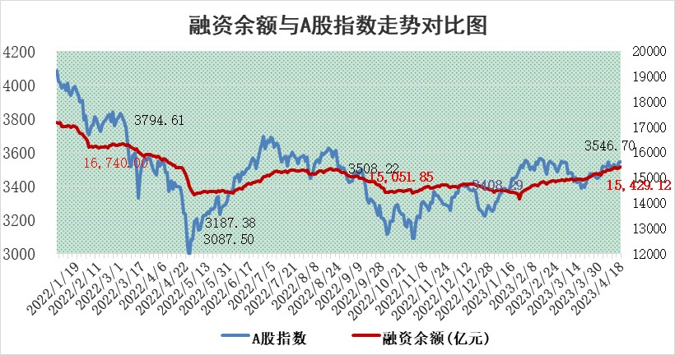
标的证券 | 融资融券余额（亿元） | 融资余额（亿元） | 融券余额（亿元） | 融资买入额（亿元） | 融资融券规模变化（亿元） | 融资余额增幅(‰) | 融券余额增幅(%)
统计数据 | 16,417.03 | 15,429.12 | 986.62 | 872.51 | 14.85 | 0.67 | 0.46

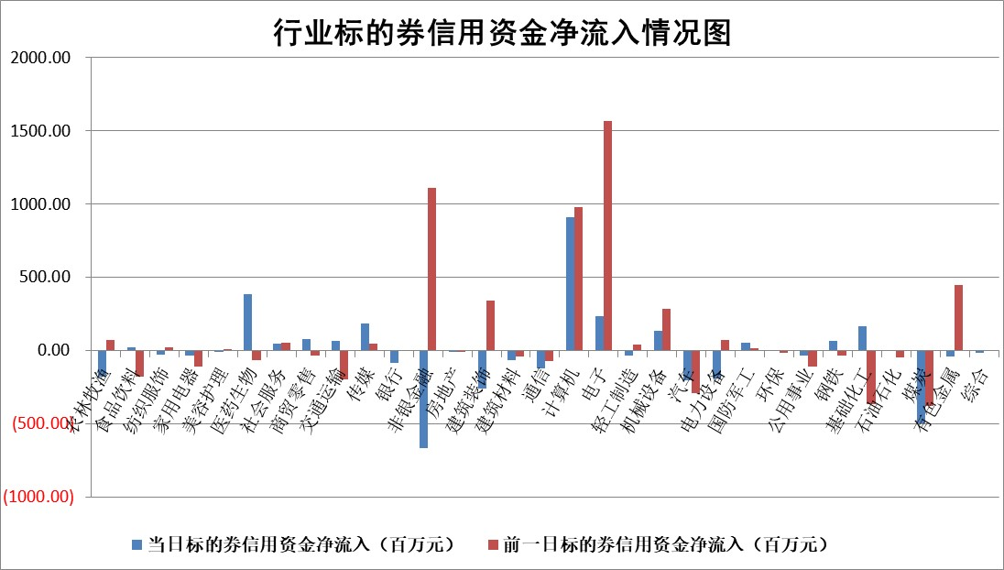

标的基金代码 | 标的基金简称 | 融资余额/市值(%) | 融资余额增幅(%) | 融资买入额/成交金额(%) | （融资余额净增额-融券余额净增额）/市值(‱) | 融券余额降幅(%) | ABS[（融资余额净增额-融券余额净增额）/市值净增额-1](%)
159902 | 华夏中小板ETF | 0.00 | 0.00 | 0.00 | 0.00 | 0.00 | 100.00
159915 | 易方达创业板ETF | 1.54 | 4.03 | 147.69 | 5.35 | -5.92 | 112.60
159919 | 嘉实沪深300ETF | 4.55 | 0.31 | 1.83 | 1.37 | -0.16 | 93.58
159920 | 华夏恒生ETF | 67.77 | -0.03 | 3.12 | -2.03 | 4.22 | 97.42
159922 | 嘉实中证500ETF | 0.93 | 3.26 | 99.53 | 5.46 | 0.28 | 127.66
159925 | 南方沪深300ETF | 0.02 | -10.53 | 0.02 | -0.21 | 0.00 | 100.72
159928 | 消费ETF | 0.91 | 5.75 | 4.46 | 4.88 | -0.69 | 92.89
159934 | 易方达黄金ETF | 385.27 | 0.38 | 44.85 | 144.27 | 0.00 | 423.40
159939 | 全指信息技术ETF | 0.48 | 8.09 | 132.96 | 3.74 | 0.51 | 108.13
159940 | 全指金融地产ETF | 0.13 | 14.24 | 0.22 | 1.67 | 0.00 | 96.81
159995 | 半导体芯片ETF | 1.65 | 2.71 | 253.15 | 4.49 | 0.39 | 102.32
159997 | 天弘中证电子ETF | 1.42 | 2.08 | 3.73 | 3.03 | 0.65 | 104.63
159998 | 天弘中证计算机主题ETF | 0.62 | 6.72 | 0.20 | 3.51 | -1.11 | 96.80
510050 | 华夏上证50ETF | 9.76 | 0.88 | 179.43 | 11.71 | 14.41 | 71.63
510180 | 华安上证180ETF | 0.43 | -0.08 | 0.30 | -0.10 | -3.52 | 100.22
510880 | 华泰柏瑞红利ETF | 0.18 | -2.81 | 0.36 | -0.47 | 1.54 | 98.85
510900 | 易方达恒生H股ETF | 96.94 | -0.01 | 3.89 | -0.78 | 0.00 | 99.20
511010 | 5年期国债ETF | 0.00 | 0.00 | 0.00 | 0.00 | 0.00 | 100.00
511380 | 可转债及可交换债券ETF | 9.25 | 1.80 | 3.70 | 16.35 | 0.00 | 133.85
512000 | 全指证券ETF | 5.85 | 0.34 | 16.14 | 2.93 | 2.33 | 103.15
512010 | 沪深300医药卫生ETF | 3.78 | 0.86 | 43.65 | 2.11 | -8.20 | 96.09
512070 | 沪深300非银ETF | 1.54 | 0.35 | 94.29 | 0.72 | 8.79 | 99.33
512400 | 南方中证申万有色金属ETF | 1.07 | -23.33 | 0.42 | -32.68 | -0.26 | 192.40
512580 | 广发中证环保产业ETF | 0.76 | -3.66 | 0.04 | -3.17 | -0.60 | 104.52
512660 | 国泰中证军工ETF | 2.59 | -3.27 | 12.51 | -8.61 | 0.39 | 234.24
512800 | 华宝中证银行ETF | 15.98 | -0.08 | 2.44 | -3.16 | -6.57 | 96.60
512980 | 广发中证传媒ETF | 0.80 | -1.96 | 273.78 | -1.80 | -1.53 | 101.32
515030 | 华夏中证新能源汽车ETF | 1.97 | 1.38 | 22.34 | 2.71 | 0.05 | 91.48
515050 | 华夏中证5G通信主题ETF | 1.00 | 1.95 | 8.34 | 0.52 | -8.87 | 99.26
515070 | 华夏中证人工智能ETF | 1.81 | 3.90 | 11.83 | 6.54 | -0.57 | 94.23
标的股票比较指标 |  | 融资余额/流通A股市值(%) | 融资余额增幅(%) | 融资买入额/成交金额(%) | （融资余额净增额-融券余额净增额）/流通A股市值(‱) | 融券余额降幅(%) | ABS[（融资余额净增额-融券余额净增额）/流通A股市值净增额-1](%)
前十名标的个股 |  | 仁东控股 | 华宝股份 | 迪马股份 | 浩瀚深度 | 平潭发展 | 汉仪股份
 |  | 永信至诚 | 生益电子 | 江南水务 | 海天瑞声 | 天玑科技 | 本川智能
 |  | 全柴动力 | 华明装备 | 万得凯 | 果麦文化 | 腾达建设 | 正强股份
 |  | 汉仪股份 | 天孚通信 | 农业银行 | 信安世纪 | 显盈科技 | 汇隆新材
 |  | 莱茵生物 | 华恒生物 | 新钢股份 | 博汇科技 | 明月镜片 | 智洋创新
 |  | 海兰信 | 博汇科技 | 外高桥 | 亚康股份 | 理工导航 | 嘉应制药
 |  | 数码视讯 | 西子洁能 | 辉隆股份 | 万得凯 | 皖通高速 | 欧比特
 |  | 晨鸣纸业 | 浩瀚深度 | 青农商行 | 生益电子 | 中原传媒 | 皇庭国际
 |  | 司尔特 | 艾迪药业 | 华铁应急 | 江波龙 | 宁波建工 | 迪阿股份
 |  | 亚通股份 | 万辰生物 | 凯利泰 | 剑桥科技 | 荣昌生物 | 慧辰股份
后十名标的个股 |  | 泽达易盛 | 安博通 | 节能铁汉 | 恒烁股份 | 贝因美 | 昀冢科技
 |  | 中航机电 | 三维天地 | 泽达易盛 | 安博通 | 东北证券 | 圣元环保
 |  | 欧派家居 | 卓然股份 | 中航机电 | 深水规院 | 思维列控 | 润欣科技
 |  | 飞科电器 | 新点软件 | 搜于特 | 联动科技 | 兴瑞科技 | 恩威医药
 |  | 岱美股份 | 国光电气 | 东旭光电 | 挖金客 | 澳柯玛 | 东江环保
 |  | 中国人寿 | 中国广核 | 蓝光发展 | 卓创资讯 | 江苏银行 | 海天瑞声
 |  | 三棵树 | 海油发展 | 紫鑫药业 | 泰祥股份 | 斯瑞新材 | 芳源股份 | ;
 |  | 古井贡酒 | 科德数控 | 中天金融 | 三维天地 | 本川智能 | 金百泽
 |  | 苏泊尔 | 联动科技 | 保力新 | 汉仪股份 | 隆平高科 | 云从科技
 |  | 中信特钢 | 长川科技 | 秦川物联 | 久盛电气 | 南模生物 | 华宏科技
说明：1.以上普通交易数据和信用交易数据皆以交易日收盘后数据为基准；2.上述标的证券总数据只计算标的证券市场总数据，不包括从标的证券中调出去标的证券数据，所以与交易所公布的总值略有不同； 3.上述行业采用申万一级行业分类；4.以上标的基金和标的个股中比较的6个指标值中：前5个（从左至右）为正向指标，值越大排名越靠前；第6个为逆向指标，值越小，排名越靠前；5.第6个指标中ABS[]表示求绝对值，其主要用于考量信用资金相对净流入对股价相对净变化的贡献程度；6.数据来源：wind，交易所。

 | 证券代码 | 新增融资余额 | 融资买入额 | 融资买入增幅前10
远大智能 | 002689 | 28175353 | 42268582 | 199%
亚太股份 | 002284 | 21555247 | 34242865 | 82%
赛诺医疗 | 688108 | 72122899 | 101076547 | 78%
湖南发展 | 000722 | 66023557 | 137112987 | 75%
柘中股份 | 002346 | 14584119 | 36845980 | 58%
国城矿业 | 000688 | 24683149 | 48240585 | 54%
兆新股份 | 002256 | 1985058 | 4066269 | 52%
凯美特气 | 002549 | 33806472 | 61340055 | 52%
华昌达 | 300278 | 13474542 | 19303225 | 48%
新华联 | 000620 | 27311937 | 39201759 | 43%

 | 证券代码 | 新增融资余额 | 融资买入额 | 融资买入增幅前10
兔宝宝 | 002043 | 73310337 | 89923983 | 334%
捷昌驱动 | 603583 | 26026415 | 31686727 | 262%
湘财股份 | 600095 | 94196837 | 132280449 | 252%
中谷物流 | 603565 | 49103883 | 60098371 | 234%
中青宝 | 300052 | 24215352 | 31377809 | 98%
顾家家居 | 603816 | 138518545 | 188424210 | 78%
喜临门 | 603008 | 31503289 | 48351944 | 77%
财信发展 | 000838 | 10831830 | 17666790 | 74%
苏州银行 | 002966 | 10578096 | 19143736 | 72%
金诚信 | 603979 | 23858538 | 36098133 | 60%

